H1사양
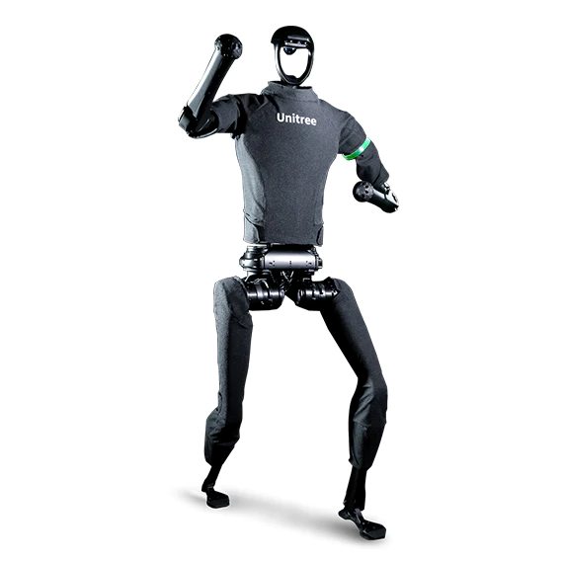
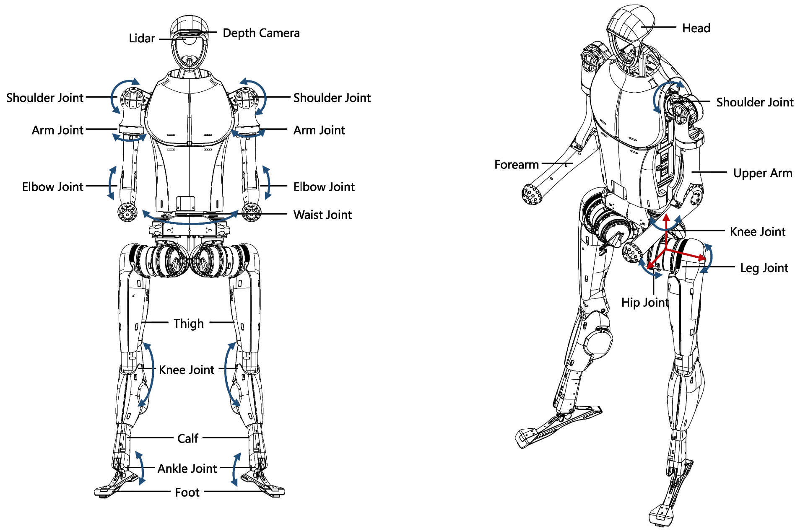
H1사양 | 치수 | (1520+285)mm × 570mm × 220mm
 | 허벅지와 종아리 길이 | 400mm ×2
 | 팔 길이 | 338mm ×2
 | 단일 다리 자유도 | 고관절 ×3 + 무릎관절×1 + 발목관절×1 = 5
 | 단일 팔 자유도 | 4(확장 가능)
 | 무게 | 약 47kg
 | 관절 최대 토그 | 무릎관절 약 360N.m, 고관절 약 220N.m, 발목관절 약 45N.m, 팔관절 약 75N.m
 | 걷는 속도 | 1.5m/s 이상(잠재적 모션 성능 > 4m/s)
 | 배터리 | 용량 15Ah(0.864KWh), 최대전압 67.1V
 | 제어 및 인식 컴퓨팅 성능 | 1 x Intel Core i5-1235U + 2 x Intel Core i7-1255U/1265U(확장성 옵션)
 | 인식 센서 구성 | 3D LiDAR + 깊이 카메라
 | 능숙한 손 | 선택사항(개발 중, 곧 출시 예정)

